ex-892
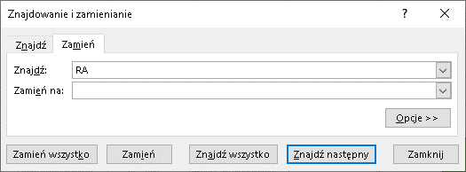
# | ID Produktu | Co usunąć | Nowe ID
1 | AA-2618-RA-C | -RA
2 | AYF-1720-XS-C | AYF-
3 | AYU-7812-PL-A | -PL
4 | BC-6707-ANE-A | A
5 | BS-5717-CR-C | CR
6 | C-2173-TF-B | TF
7 | CA-1462-SXA-B | CA
Funkcja PODSTAW rozróżnia wielkość znaków!
8 | CCC-4299-XB-C | CCC
9 | CCN-3277-ANA-C | CCN
10 | CE-2213-LAR-A | LAR
11 | CG-3503-PG-A | PG
12 | CIA-2966-FAC-A | CIA
13 | BS-5717-CR-C | BS
14 | C-2173-TF-B | C

# | ID Produktu | Co zamienić | Na co zamienić | Nowe ID
1 | AA-2618-RA-C | RA | X
2 | AYF-1720-XS-C | AYF | X
3 | AYU-7812-PL-A | PL | X
4 | BC-6707-ANE-A | A | X
5 | BS-5717-CR-C | CR | PM
6 | C-2173-TF-B | TF | PM
7 | CA-1462-SXA-B | CA | PM
8 | CCC-4299-XB-C | CCC | PM
9 | CCN-3277-ANA-C | CCN | DC
10 | CE-2213-LAR-A | LAR | DC
11 | CG-3503-PG-A | PG | DC
12 | CIA-2966-FAC-A | CIA | DC
13 | BS-5717-CR-C | BS | FY
14 | C-2173-TF-B | C | FY

PM
SUBSKRYBUJ

